Dashboard
Aargau im Wachstum
Einwohnerzahlen nach Gemeinden

Gemeinde |  | Karte | Wachstum
 |  |  |  | 1981-1990 | 1991-2000 | 2001-2011 | Rang | 1981-2011 | Rang
 |  |  | Buttwil | 45.11% | 23.67% | 4.37% | 168 | 94.03% | 28
 |  |  | Aargau | 8.98% | 7.39% | 10.55% |  | 33.57%
 |  |  | Schweiz | 5.93% | 5.28% | 9.61% |  | 24.79%
 | Buttwil | Aargau | Schweiz
1981-1990 | 45.11% | 8.98% | 5.93%
1991-2000 | 23.67% | 7.39% | 5.28%
2001-2011 | 4.37% | 10.55% | 9.61%
1981-2011 | 94.03% | 33.57% | 24.79%

Gemeinde
Namen | Buttwil
im Bezirk | Muri
Einwohnerzahl (in 2011) | 1,170
Einwohner/km² | 259
Fläche in km² | 4.52
Gemeinde Steuerfuss | 102 %


Newsletter abonnieren
Bekomme immer die neusten Beiträge mit Excel Tipps und Tricks zugestellt in Deine Inbox!
Website besuchen

Buttwil

Karte
Bild |  | in cm
Höhe |  | 14.89 cm
Breite |  | 15.56 cm

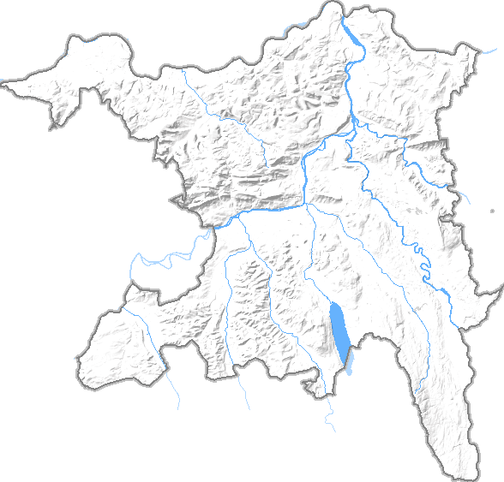
Koordinaten des Kantons |  | in cm
(Kartesisches Koordinaten System)
XMIN | 620701 | 0.00 cm | Minimale x-Koordinate des Gebiets [m]
XMAX | 676827 | 15.56 cm | Maximale x-Koordinate des Gebiets [m]
YMIN | 221172 | 0.00 cm | Minimale y-Koordinate des Gebiets [m]
YMAX | 274775 | 14.89 cm | Maximale y-Koordinate des Gebiets [m]

Koordinaten der Gemeinde
(Microsoft Excel Koordinaten System)
Buttwil
X-Achse für Excel | 666000 | 12.56 cm
Y-Achse für Excel | 235700 | 4.04 cm

